Sheet3
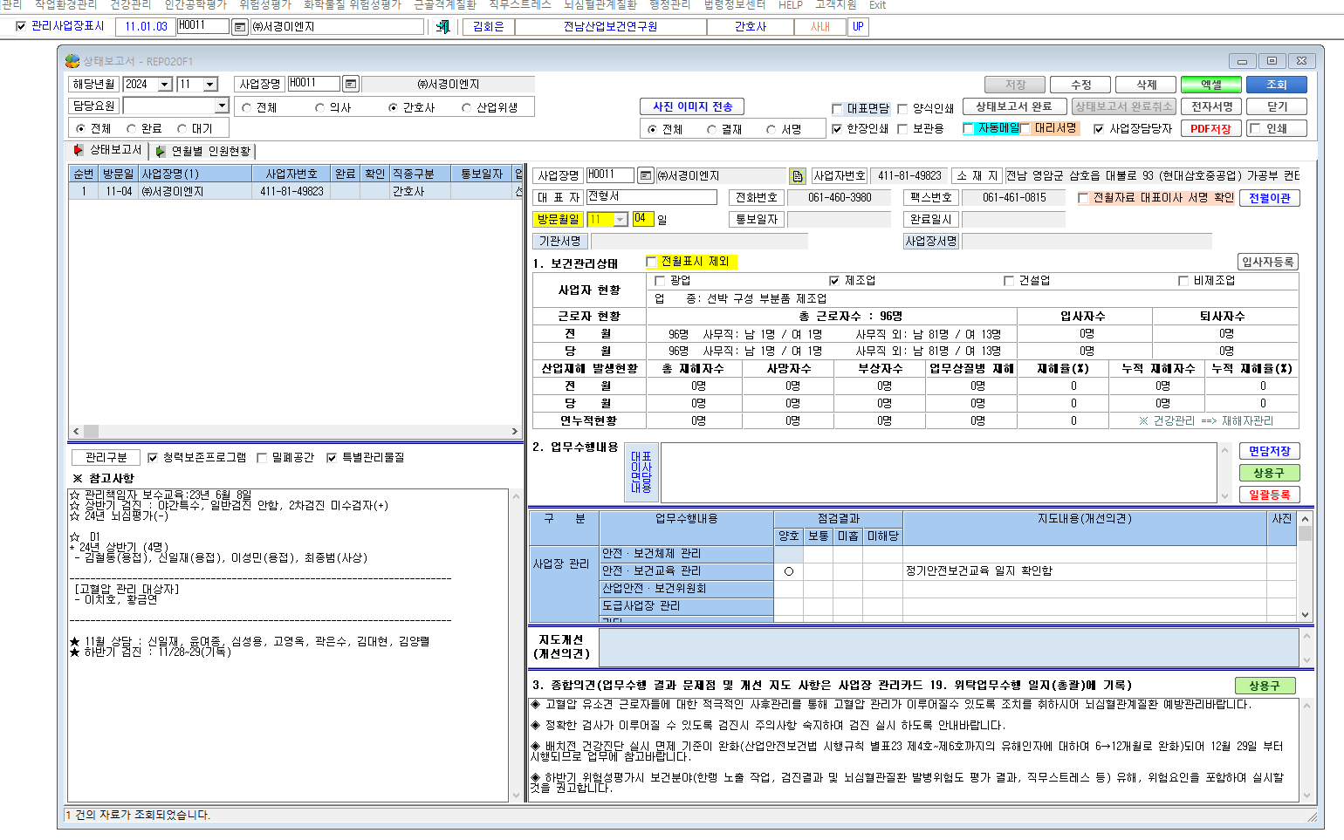

* 상태보고서 참고사항 저장 버튼이 사라졌어요

